Sheet1
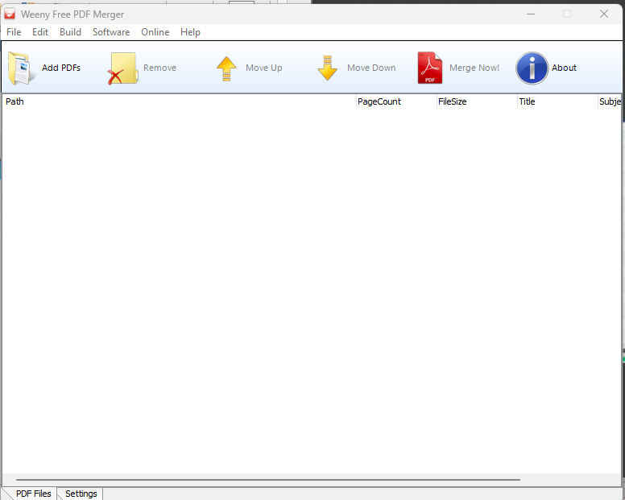
Watermark Tools

Online / Via Website (gaperlu install di laptop) |  | Software/Install di Laptop
link | keterangan
https://www.pdffiller.com/ | hanya bisa kasih watermark berupa tulisan | Nitro | berbayar | $99 | note : aku lupa ss yang nitro mba, kisaran segitu pokonya setahun klo gslh apa lifetime gitu
https://www.sejda.com/id/watermark-pdf | bisa kasih watermark gambar / tulisan | PDF Candy | berbayar
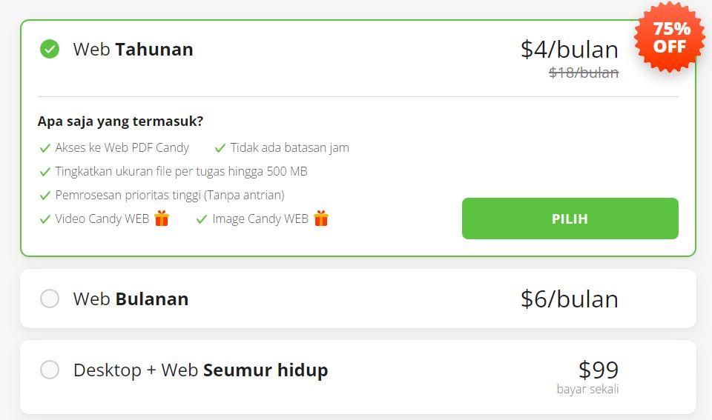
https://tools.pdf24.org/id/tambahkan-watermark | hanya bisa kasih watermark berupa tulisan
https://avepdf.com/id/watermark-pdf | bisa kasih watermark gambar / tulisan
https://www.ilovepdf.com/pdf_add_watermark#watermark-options,image | bisa kasih watermark gambar / tulisan
 |  |  |  |  |  | Perbedaan antara yang berbayar sama yang free ya dari fiturnya aja sih mba lebih lengkap dan customisasinya lebih enak dibanding yg gratis. Cuma kalau emang mau coba yang gratis dulu ya gapapa.

 |  | Start PDF Watermark | berbayar
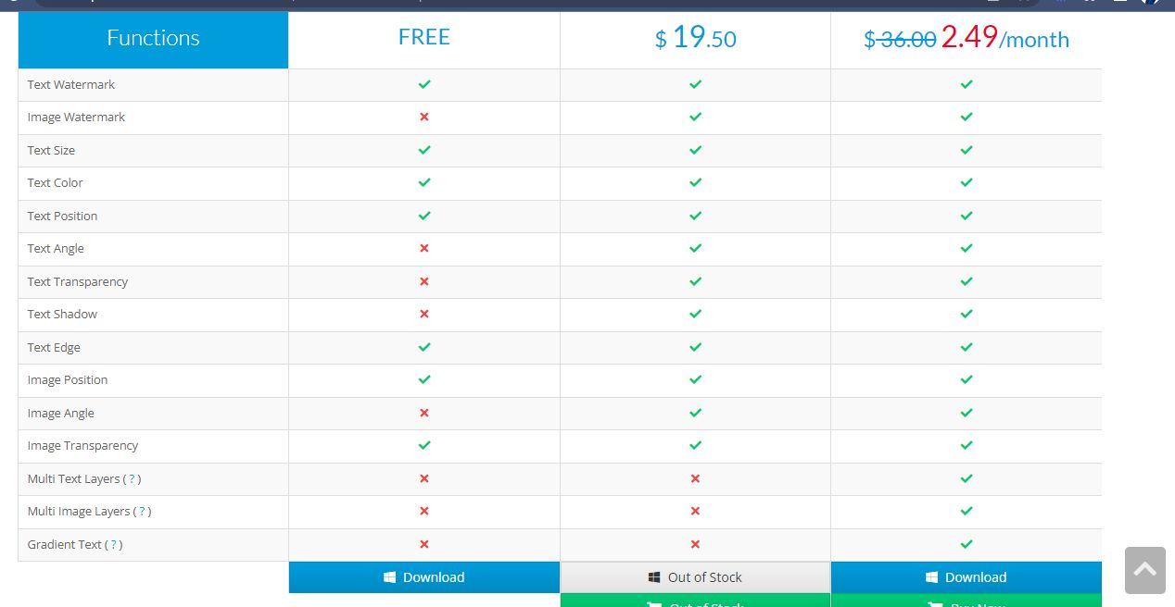

 |  | Weeny Free PDF Merger | Free

